Obuwie_klas_II_pilarz_model_D
 |  |  |  |  | baza-nw.ciop.pl
Kalkulator naddatków wymiarowych wynikających stosowania środków ochrony nóg
Klasyfikacja II – całogumowe
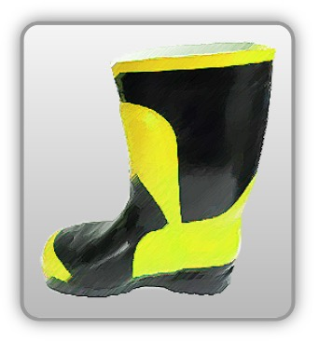 | Obuwie o właściwościach ochronnych dla pilarzy
Właściwości ochronne |  |  |  | 
Klasyfikacja II Model D – But kolan SB E FO SRA P • odporność mechaniczna – odporność przed przecięciem piłą łańcuchową • ochrona stopy przed przekłuciem oraz ochrona palców przed ściskaniem i uderzeniem • absorpcja energii obszarze pięty • odporność elektryczna • olejoodporność • odporność wodę • ochrona przed przecieciem – 3 klasa zabezpieczenia przed przecięciem (28 m/s)

Kalkulator naddatków wymiarowych obuwia o właściwościach ochronnych dla pilarzy
Typ NW | miara antropo­metryczna y1, y2, x1, z1, o1 [cm] | wymiar całkowity Y1, Y2, X1, Z1, O1 [cm] |  | wymiar naddatku [cm] |  | przyrost względny [%]
 |  | min | max | min | max | min | max
NW wysokości Y1 (pięta) | 178.0 | 181.6 | 182.4 | 3.6 | 4.4 | 2.0 | 2.5
NW wysokości Y2 (palce) | 3.5 | 6.5 | 7.0 | 3.0 | 3.5 | 85.7 | 100.0
NW szerokości X1 | 10.0 | 11.5 | 12.1 | 1.5 | 2.1 | 15.0 | 21.0
NW długości Z1 | 29.0 | 31.8 | 32.5 | 2.8 | 3.5 | 9.7 | 12.1
NW obwodu O1 | 22.0 | 30.8 | 31.5 | 8.8 | 9.5 | 40.0 | 43.2

Opracowano na podstawie wyników V etapu programu wieloletniego „Poprawa bezpieczeństwa i warunków pracy”, finansowanego w zakresie badań naukowych i prac rozwojowych ze środków Narodowego Centrum Badań i Rozwoju. Projekt I.PB.10: Opracowanie danych do nowego atlasu miar człowieka, związanych ze stosowaniem środków ochrony indywidualnej z uwzględnieniem wybranych parametrów widzenia. Koordynator programu: Centralny Instytut Ochrony Pracy – Państwowy Instytut Badawczy.

